商品詳細サイト
対象商品：出品日○○年○○月○○日以降
集計最大商品数：最大 ■■■■商品まで
販売履歴集計期間：▲▲年▲▲月▲▲日以降
対象ステータス：✅出品中の商品、✅停止中の商品^{※1}
※1 ✅を入れると取得時間が長くなります(デフォルトOFF)
注文ステータス：✅発送済、✅保留
追加取得情報：✅JAN^{※2}、✅Amazonポイント^{※3}
※2,3 ✅を入れると取得時間が長くなります(デフォルトOFF)
販売履歴データ取得有無：✅取得する^{※4}
※4 ✅を入れると取得時間が非常に長くなります(デフォルトOFF)
👇最上行は現在の値、過去の履歴は約1日おきのサーバー取得データ
※最大730日分のデータを格納できるようにする
👇行ラベルは固定バー表示で、数値部分だけスクロールできるような表にする
表示期間
直近1日
直近1週間
直近1ヶ月
直近3か月
直近1年間
全期間 (3755 日)
👇オートレンジの✅を入れると縦軸が表示期間の価格の最高値と最安値を用いて、軸の目盛り間隔を(最高値ー最安値)/8、
軸の最小値＝最安値ー(最高値ー最安値)/8、軸の最大値＝最高値＋(最高値ー最安値)/8、とする。つまり、10分割目盛りとなる。
※最大730日分のデータを格納できるようにする
👇いずれかで表示期間を選択(デフォルトは1ヵ月選択)
👇縦軸をクリックすると軸の最小値と軸の最大値と軸の目盛り間隔(グラフ1目盛りの間隔を何円にするか)を指定できるようにする。
👆横軸をクリックすると一番古い日と最近の日と分割日数を指定できるようにする。
✅オートレンジ

 | 取得日時 | 価格 | ポイント(pt) | 価格-ポイント | クーポン | 価格-ポイント-クーポン
現在→ | 2025/3/4/20:20 | 1000 | 10 | 990 | 0 | 990
履歴取得価格→ | 2025/3/4/00:00 | 1000 | 10 | 990 | 0 | 990
履歴取得価格→ | 2025/3/3/00:00 | 1100 | 5 | 1095 | 150 | 945
履歴取得価格→ | 2025/3/2/00:00 | 1100 | 20 | 1080 | 50 | 1030
履歴取得価格→ | ・・・

↓クリックしたら、商品購入ページのリンクを開けるようにする。
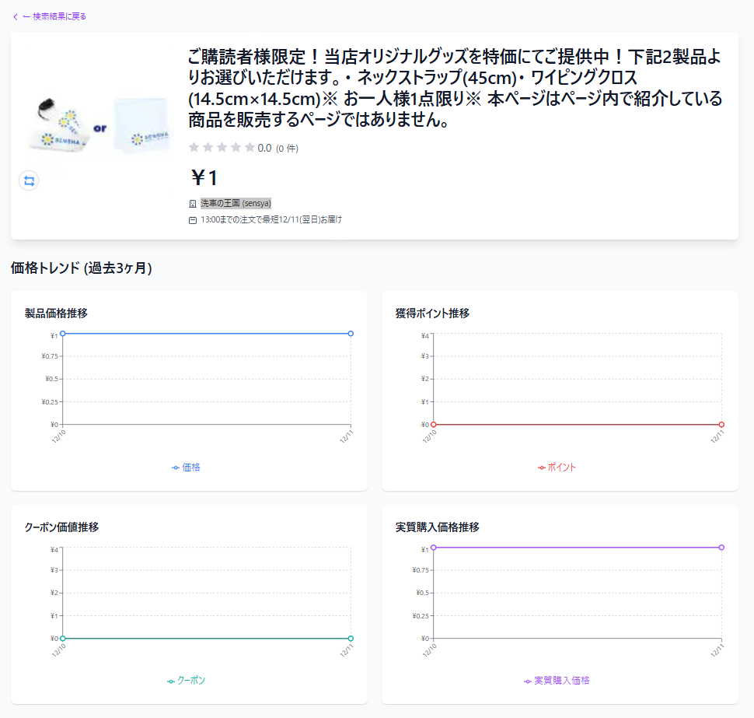

←クリックしたら、「https://search.rakuten.co.jp/search/mall/?sid=261122」の店舗リンクを開けるようにする。※261122は店舗コードを挿入

商品一覧サイト(JAN検索やキーワード検索後のサイト)
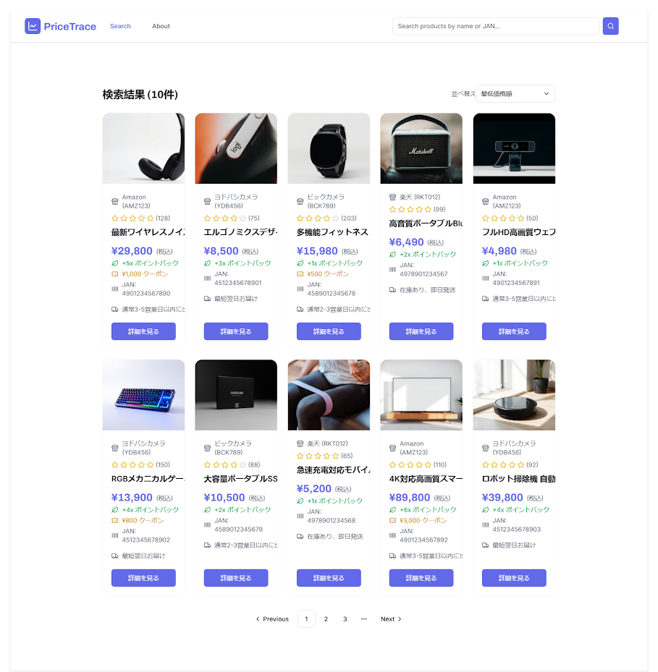
例）JANコードで検索

👇(価格-ポイント-クーポン)が安い順、(価格-ポイント)が安い順、価格が安い順、価格が高い順、ポイントが高い順、クーポンが高い順も選択できるように。

👈(価格-ポイント)、(価格-ポイント-クーポン)の計算値もそれぞれ表記する。

